業務フロー凡例
システム名 |  |  | システム種別 |  | 基本設計書 |  | 作成者 | 作成日 | 更新者 | 更新日 | 版数
ignica POS |  |  | POS Server |  |  |  | Thanh Nguyên | 2024-02-14 | Thanh Nguyên | 2024-02-14 | 0.1

機能カテゴリ |  | X1 メニュー機能 |  | 項目 |  | 概要設計 | 業務フロー凡例

 | ●1_レジ内

●●
画面表示
●●
モーダル表示

●●
処理機能
本来なら、処理内で分岐もあるとは思いますが、今回は、分岐処理についても、一括で処理機能と定義しています。
●●
音声ファイル

 | ●1_レジ周辺機器

セカンドディスプレイ
●●
セカンドディスプレイ画面表示
スキャナー
●●
スキャナー

自動釣銭機
●●
自動釣銭機
プリンター
●●
スキャナー

磁気カードリーダー
磁気カードリーダー
エフケイシステム 両面双方向読み取り MJR-100

 | ●外部連携

●●
API連携
本来ならDBですが、DBの意味で使用しています。
●●
多機能への連携

●●
端末内DB 設定関連などのDB
最新
ボタン名称

最新
分岐・判定

画面設計
システム名 |  |  |  | システム種別 |  |  |  |  |  | 基本設計書 |  |  |  |  | 作成者 |  |  | 作成日 |  | 更新者 | 更新日 | 版数
ignica POS |  |  |  | POS Server |  |  |  |  |  |  |  |  |  |  | Thanh Nguyên |  |  | 2024-02-14 |  | Thanh Nguyên | 2024-02-14 | 0.1

機能カテゴリ |  |  | X1 メニュー機能 |  |  |  |  |  | 項目 |  |  | 概要設計 |  |  | 画面設計

 | ■メインメニュー画面イメージ
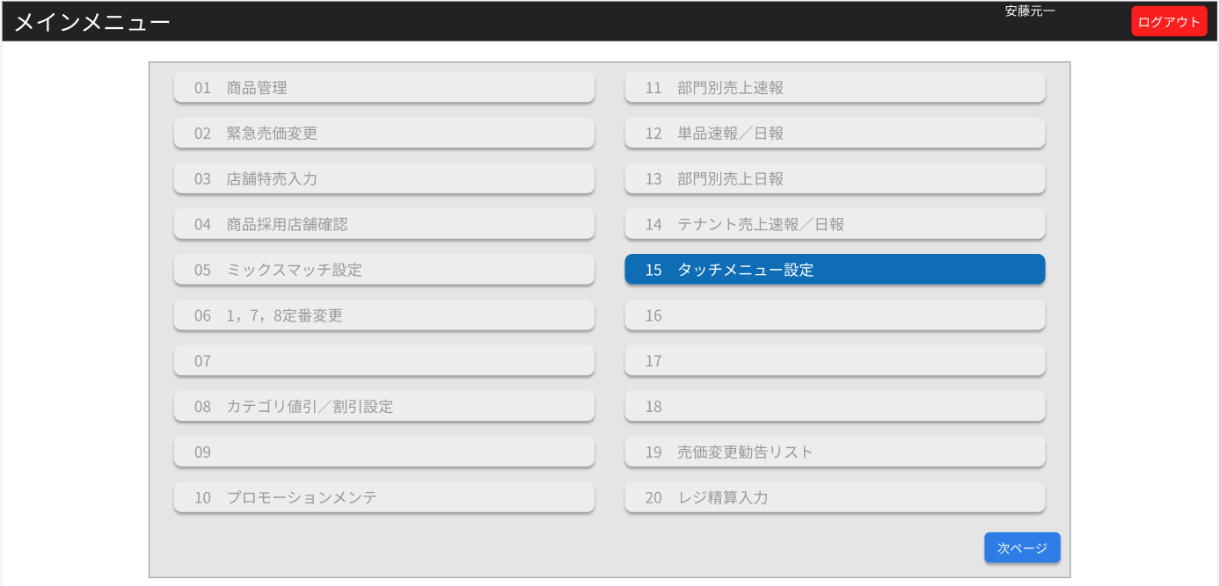
2
1
3
4
5

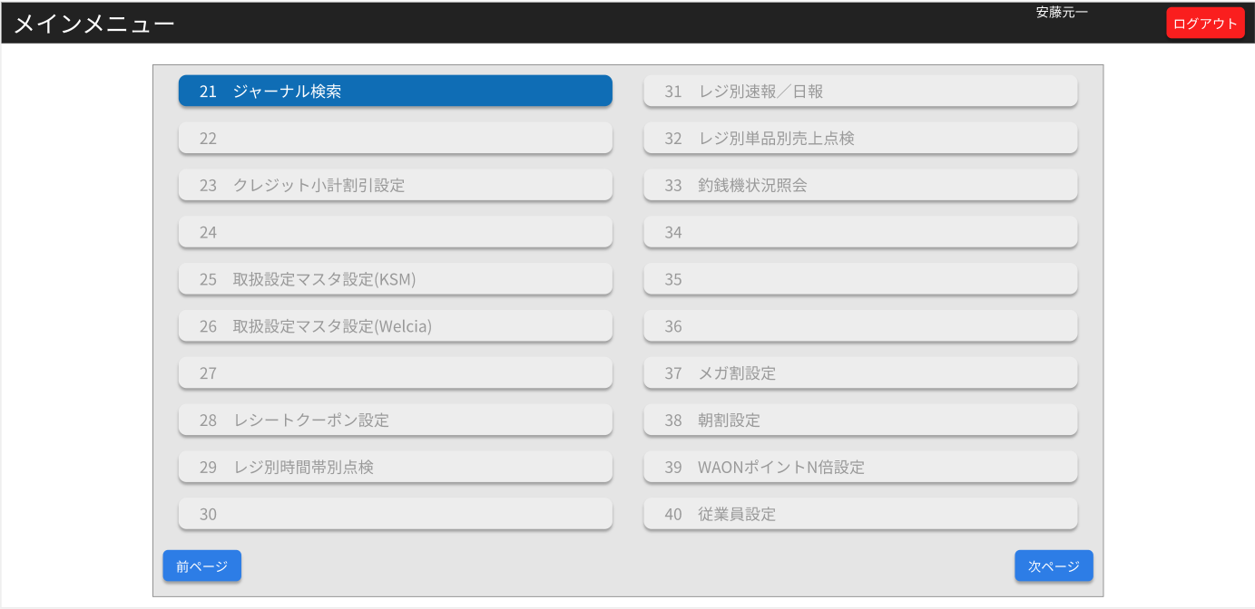
6

 | ■画面項目定義

 | 画面項目ID | 項目名 |  | タイプ | I/O | 多言語対象 | アウトプット |  |  |  |  |  |  |  |  | インプット |  |  |  |  | 備考
 |  |  |  |  |  |  | マッピングデータ |  |  |  | 初期値 |  | 表示コントロール | Control enable |  | 必須 | 数字 | 文字 | マッピングデータ
 |  |  |  |  |  |  | API名 | 項目名 |  |  |  |  |  |  |  |  |  |  | API名 | 項目名
 | 1 | タイトルヘッダー |  | TEXT | O | ● | － | － |  |  | メインメニュー |  | ー | － |  | － | ー | ー | － | ー
 | 2 | 担当者名 |  | TEXT | O | ● | － | － |  |  | － |  | ー | － |  | － | ー | ー | － | ー | EmployeeMaster[Name]
 | 3 | ログアウト |  | ボタン | I | ● | － | － |  |  | ログアウト |  | ー | － |  | － | ー | ー | － | ー | Menu-01
 | 4 | アイテムメニュー |  | ボタン | I | ● | － | － |  |  | － |  | ー | － |  | － | ー | ー | － | ー | Menu-02/
 | 5 | 次ページ |  | ボタン | I | ● | － | － |  |  | 次ページ |  | show:>1 page & <= page size hide: =1 page, 最後のページ | － |  | － | ー | ー | － | ー | Menu-03
 | 6 | 前ページ |  | ボタン | I | ● | － | － |  |  | 前ページ |  | show：前あり hide：前なし | － |  | － | ー | ー | － | ー | Menu-04

